Presentazione
Il presente schema raccoglie i dati necessari per la corretta determinazione delle entrate tariffarie per l’erogazione del servizio integrato di gestione dei rifiuti urbani e assimilati, ovvero dei singoli servizi che lo compongono. Il perimetro gestionale assoggettato al presente documento è redatto sulla base delle indicazioni fornite dall’Autorità per l’Energia le Reti e L’ambiente, sulla base della normativa vigente e comprende tutti i costi relativi ai diversi servizi di gestione dei rifiuti praticati dal gestore e/o gestori e dal Comune di riferimento. Ai fini della determinazione delle entrate di riferimento, utilizzando lo schema allegato alla delibera 443 2019/R/rif dell’ARERA definita con il termine MTR e successive integrazioni, la gestione dei rifiuti da un punto di vista economico è suddivisa nelle diverse componenti di costi e precisamente: a) costi operativi, intesi come somma dei costi operativi di gestione delle attività di spazzamento e di lavaggio, di raccolta e di trasporto di rifiuti urbani indifferenziati, di trattamento e di smaltimento, di raccolta e di trasporto delle frazioni differenziate, di trattamento e di recupero, nonché di oneri incentivanti il miglioramento delle prestazioni; b) costi d’uso del capitale; intesi come somma degli ammortamenti delle immobilizzazioni, degli accantonamenti ammessi al riconoscimento tariffario, della remunerazione del capitale investito netto riconosciuto e della remunerazione delle immobilizzazioni in corso; c) costi comuni dovuti per le operazioni di gestione delle tariffe, per quelle del personale non impegnato direttamente nelle attività operative del servizio e per eventuale quota dei crediti inesigibili. d) componente a conguaglio relativa ai costi delle annualità 2019 e 2020. La determinazione delle entrate tariffarie espresse in questo schema è riconducibile ai dati di bilancio e/o alla fonti economiche che il gestore e/o gestori hanno inviato alla scrivente Società la quale nel prenderne at

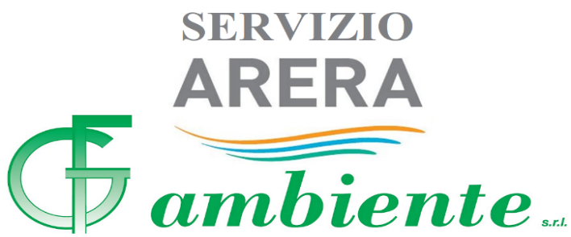
GF Ambiente S.r.l. - Via della Corte, 2 - 40012 Calderara di Reno (BO) - Tel. 051.726291 - Fax 051.726293 - info@gfambiente.it

